Sayfa1
RABİ GÜNÖZ B171210095
ERDEM ALTIPARMAK B171210059

Süreç | Yapılan İşlem | Gereken Başarı Yüzdesi | Projedeki Etkisi
Ön Araştırma | Proje için gerekli olacak sensörlerin ve teknolojilerin araştırılması | 100% | 5%
Planlama | Görev dağılımının yapılması ve maliyetlerin belirlenmesi | 95% | 5%
Donanım Tasarımı | İlgili programlarda ve deney tahtası üzerinde düzeneğin tasarlanması | 90% | 35%
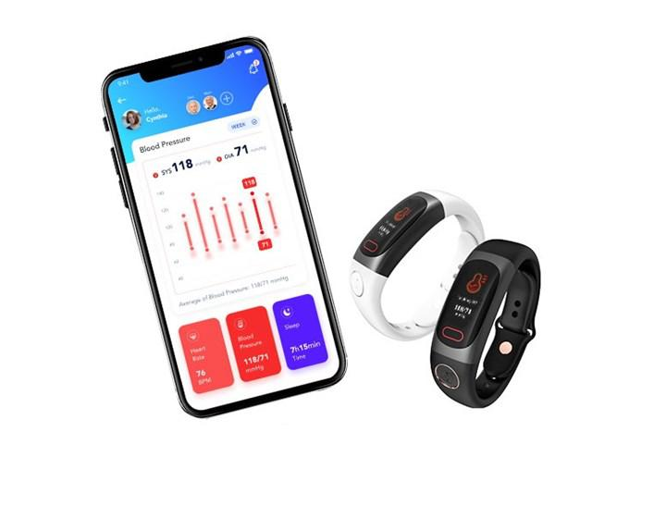
Donanım Yazılımı | Arduino IDE ortamında sensörlerin çalıştırılması | 80% | 25%
Bulut Mimarisi | Google Firestore ortamında verilerin işlenmesi | 95% | 15%
Test Süreci | Donanımsal ve yazılımsal hataların giderilmesi | 85% | 15%
Toplam |  |  | 100%

Başarı Kriterleri

Karantina ve Hasta Takip Kelepçesi

DOÇ. DR. CÜNEYT BAYILMIŞ

